Instructions
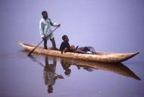
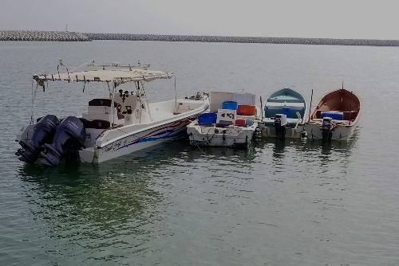
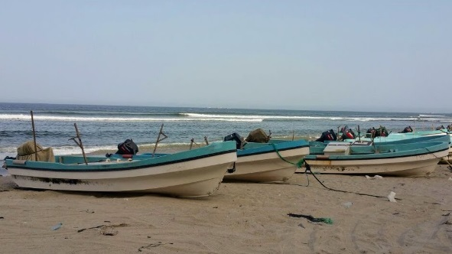
INSTRUCTIONS
Cette feuille fournit les indications utiles pour la compilation du présent questionnaire. Veuillez le lire attentivement avant de commencer à remplir les questionnaires "Ponté 2023" et "Non Ponté 2023". Merci de bien indiquer si les navires signalés naviguent dans les eaux marines ou les eaux continentales.

1. Les données doivent couvrir toutes les embarcations de pêches industrielles et artisanales, à l'exclusion des bateaux associés à la pêche, comme les navires transporteurs de poisson, les navires-mères, les navires de recherche, etc.
2. Le pavillon du navire est utilisé pour lui assigner une nationalité.
3. Les données doivent se référer aux navires actifs. Si les données contiennent des navires non actifs, veuillez le préciser dans les métadonnées.
4. Les données devraient si possible correspondre au 31 décembre de l'année considérée.
5. Veuillez ajouter d'autres renseignements pertinents disponibles dans vos statistiques nationales, comme l'âge moyen de la flotte ou toute autre information disponible.

FF1 - BATEAUX PONTÉS
FF1. Les données doivent correspondre au nombre total de bateaux de pêche nationaux, comme suit:
POUR LES BATEAUX PONTÉS
i) Classe de longueur (L.H.T.)
ii) Zone - zone de pêche en eaux marines ou en eaux intérieures
iii) Indiquez les unités et la somme du tonnage par catégorie (la déclaration en TB est préférable)
iv) Indiquez les unités et la somme de la puissance du moteur par catégorie (la déclaration en Kw est préférable)
v) Type de bateau (Voir la classification du CWP sur: http://www.fao.org/3/a-bt984e.pdf )

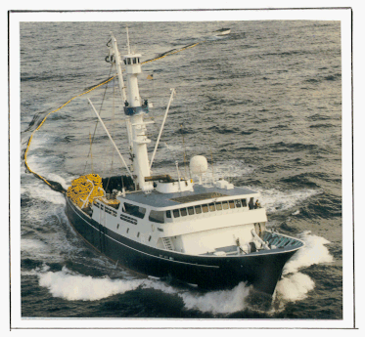
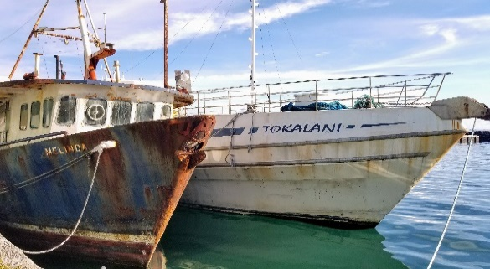
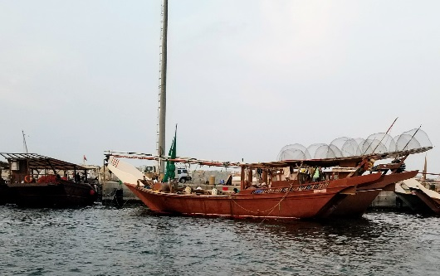

FF2 - BATEAUX NON PONTÉS
FF2. Les données doivent correspondre au nombre total de bateaux de pêche nationaux, comme suit:
POUR LES BATEAUX NON PONTÉS
i) Classe de longueur (L.H.T.)
ii) Zone - fishing zone of marine or inland waters
iii) Motorisé / Non motorisé
iv) Type de bateau (Voir la classification du CWP sur: http://www.fao.org/3/a-bt984e.pdf)

Summary Chart
FLOTTES DE PECHE - NOMBRE DE NAVIRES PAR TYPE (MOTORISÉ / NON-MOTORISÉ) |  |  |  |  |  |  |  |  |  |  |  |  |  |  |  |  |  |  |  | FISHSTAT FF-Summary

Pays: France |  |  |  |  |  |  |  |  |  |  |  |  |  | Années: 1995 - 2023
Type | 1995 | 1996 | 1997 | 1998 | 1999 | 2000 | 2001 | 2002 | 2003 | 2004 | 2005 | 2006 | 2007 | 2008 | 2009 | 2010 | 2011 | 2012 | 2013 | 2014 | 2015 | 2016 | 2017 | 2018 | 2019 | 2020 | 2021 | 2022 | 2023
Motorisé | 6525 | 6421 | 8717 | 8426 | 8208 | 8093 | 7907 | 8076 | 8236 | 8124 | 8166 | 8083 | 8068 | 7356 | 7305 | 7199 | 7238 | 7157 | 7163 | 7121 | 6964 | 6899 | 6463 | 6289 | 6223 | 6187 | 6068 | 6089 | 0
Non motorisé | 73 | 61 | 102 | 101 | 95 | 88 | 82 | 81 | 76 | 70 | 63 | 51 | 45 | 40 | 40 | 41 |  |  |  |  | 5 |  |  |  |  |  | 21 | 22 | 0
Inconnu |  |  |  |  |  |  |  |  |  |  |  |  |  |  |  |  |  |  |  |  |  |  |  |  |  |  |  |  | 0

 | Motorisé | Non motorisé | Inconnu
1995 | 6525 | 73 | 0
1996 | 6421 | 61 | 0
1997 | 8717 | 102 | 0
1998 | 8426 | 101 | 0
1999 | 8208 | 95 | 0
2000 | 8093 | 88 | 0
2001 | 7907 | 82 | 0
2002 | 8076 | 81 | 0
2003 | 8236 | 76 | 0
2004 | 8124 | 70 | 0
2005 | 8166 | 63 | 0
2006 | 8083 | 51 | 0
2007 | 8068 | 45 | 0
2008 | 7356 | 40 | 0
2009 | 7305 | 40 | 0
2010 | 7199 | 41 | 0
2011 | 7238 | 0 | 0
2012 | 7157 | 0 | 0
2013 | 7163 | 0 | 0
2014 | 7121 | 0 | 0
2015 | 6964 | 5 | 0
2016 | 6899 | 0 | 0
2017 | 6463 | 0 | 0
2018 | 6289 | 0 | 0
2019 | 6223 | 0 | 0
2020 | 6187 | 0 | 0
2021 | 6068 | 21 | 0
2022 | 6089 | 22 | 0
2023 | 0 | 0 | 0

